Лист1
Точечная диаграмма
T | X | Y | Y2-Y1 | X2-X1 | dY/dX | Y-A1*X
1 | 14 | 222 | 19 | 2 | 9.5 | 90.350877193 |  |  |  |  |  |  | 3.1) Знак и значение a0: Знак a0 указывает на то, какова будет зависимость y (или ty), когда значение x (или tx) равно нулю. Если по графику видно, что линия регрессии пересекает ось y выше отметки 200, это свидетельствует о положительном значении a0. На основании наблюдений можно предположить, что значение a0 составляет примерно 100. А если исходить из более поздно посчитанного А1 — 98,7. 3.2) Знак и значение a1: Знак a1 отражает направление наклона линии регрессии. Если линия поднимается слева направо, это означает, что значение a1 положительное, что говорит о том, что с увеличением x значение y также увеличивается. По графику видно, что линия имеет положительный наклон. Оценка значения a1 может быть сделана на основе анализа двух точек на графике. Например, если взять точки с координатами (14, 222) и (19, 285), можно определить, что значение a1 составляет примерно 12.6. Чтобы уменьшить погрешность, мы взяли среднее арифметическое всех соседних точек, и получилось 9,4.
2 | 16 | 241 | 2 | 1 | 2 | 90.543859649
3 | 17 | 243 | 42 | 2 | 21 | 83.140350877
4 | 19 | 285 | -32 | -1 | 32 | 106.33333333
5 | 18 | 253 | -6 | -3 | 2 | 83.736842105
6 | 15 | 247 | -1 | -1 | 1 | 105.94736842
7 | 14 | 246 | 30 | 4 | 7.5 | 114.35087719
8 | 18 | 276 | -15 | -1 | 15 | 106.73684211
9 | 17 | 261 | -7 | -2 | 3.5 | 101.14035088
10 | 15 | 254 | -25 | -2 | 12.5 | 112.94736842
11 | 13 | 229 | 20 | 3 | 6.6666666667 | 106.75438596
12 | 16 | 249 | 3 | 1 | 3 | 98.543859649
13 | 17 | 252 | 27 | 2 | 13.5 | 92.140350877
14 | 19 | 279 | -17 | -1 | 17 | 100.33333333
15 | 18 | 262 | 13 | 2 | 6.5 | 92.736842105
16 | 20 | 275 | -64 | -8 | 8 | 86.929824561
17 | 12 | 211 | 9 | 1 | 9 | 98.157894737
18 | 13 | 220 | -2 | -1 | 2 | 97.754385965
19 | 12 | 218 | 14 | 2 | 7 | 105.15789474 |  |  | А1 | 9.4035087719
20 | 14 | 232 |  |  |  | 100.35087719 |  |  | А0 | 98.704385965

T | X | Y | sq X | X-Xcp | Y-Ycp | sq X-Xcp | sq Y-Ycp | X-Xcp * Y-Ycp | Y* | E | sq E
1 | 14 | 222 | 196 | -1.85 | -25.75 | 3.4225 | 663.0625 | 47.6375 | 232.80453132 | -10.804531319 | 116.73789703
2 | 16 | 241 | 256 | 0.15 | -6.75 | 0.0225 | 45.5625 | -1.0125 | 248.96179476 | -7.9617947579 | 63.390175767
3 | 17 | 243 | 289 | 1.15 | -4.75 | 1.3225 | 22.5625 | -5.4625 | 257.04042648 | -14.040426477 | 197.13357566
4 | 19 | 285 | 361 | 3.15 | 37.25 | 9.9225 | 1387.5625 | 117.3375 | 273.19768992 | 11.802310084 | 139.29452333
5 | 18 | 253 | 324 | 2.15 | 5.25 | 4.6225 | 27.5625 | 11.2875 | 265.1190582 | -12.119058196 | 146.87157157
6 | 15 | 247 | 225 | -0.85 | -0.75 | 0.7225 | 0.5625 | 0.6375 | 240.88316304 | 6.1168369614 | 37.415694412
7 | 14 | 246 | 196 | -1.85 | -1.75 | 3.4225 | 3.0625 | 3.2375 | 232.80453132 | 13.195468681 | 174.1203937
8 | 18 | 276 | 324 | 2.15 | 28.25 | 4.6225 | 798.0625 | 60.7375 | 265.1190582 | 10.880941804 | 118.39489453
9 | 17 | 261 | 289 | 1.15 | 13.25 | 1.3225 | 175.5625 | 15.2375 | 257.04042648 | 3.9595735229 | 15.678222483
10 | 15 | 254 | 225 | -0.85 | 6.25 | 0.7225 | 39.0625 | -5.3125 | 240.88316304 | 13.116836961 | 172.05141187
11 | 13 | 229 | 169 | -2.85 | -18.75 | 8.1225 | 351.5625 | 53.4375 | 224.7258996 | 4.2741003998 | 18.267934228
12 | 16 | 249 | 256 | 0.15 | 1.25 | 0.0225 | 1.5625 | 0.1875 | 248.96179476 | 0.038205242115 | 0.001459640525
13 | 17 | 252 | 289 | 1.15 | 4.25 | 1.3225 | 18.0625 | 4.8875 | 257.04042648 | -5.0404264771 | 25.405899071
14 | 19 | 279 | 361 | 3.15 | 31.25 | 9.9225 | 976.5625 | 98.4375 | 273.19768992 | 5.8023100844 | 33.666802316
15 | 18 | 262 | 324 | 2.15 | 14.25 | 4.6225 | 203.0625 | 30.6375 | 265.1190582 | -3.1190581964 | 9.7285240323
16 | 20 | 275 | 400 | 4.15 | 27.25 | 17.2225 | 742.5625 | 113.0875 | 281.27632163 | -6.2763216348 | 39.392213264
17 | 12 | 211 | 144 | -3.85 | -36.75 | 14.8225 | 1350.5625 | 141.4875 | 216.64726788 | -5.6472678809 | 31.891634519
18 | 13 | 220 | 169 | -2.85 | -27.75 | 8.1225 | 770.0625 | 79.0875 | 224.7258996 | -4.7258996002 | 22.334127031
19 | 12 | 218 | 144 | -3.85 | -29.75 | 14.8225 | 885.0625 | 114.5375 | 216.64726788 | 1.3527321191 | 1.8298841859
20 | 14 | 232 | 196 | -1.85 | -15.75 | 3.4225 | 248.0625 | 29.1375 | 232.80453132 | -0.80453131941 | 0.64727064392
Сумма | 317 | 4955 | 5137 | 7.1054273576E-15 | 0 | 112.55 | 8709.75 | 909.25 | 4955 | -2.2737367544E-13 | 1364.2541093 | A1 | 8.0786317192
Среднее | 15.85 | 247.75 | 256.85 | 3.5527136788E-16 | 0 | 5.6275 | 435.4875 | 45.4625 | 247.75 | -1.1368683772E-14 | 68.212705464 | A0 | 119.70368725

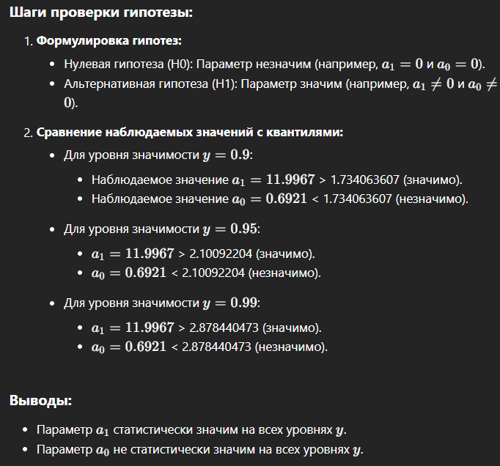
Несмещённая оценка дисперсии случайных переменных |  |  |  |  |  |  |  | 75.79189496
Несмещённая оценка дисперсии A1, sq S A1 |  |  |  |  |  |  |  | 0.67340644123
Несмещённая оценка дисперсии A0, sq S A0 |  |  |  |  |  |  |  | 172.96444443

Наблюдаемое значение статистики Стьюдента для параметра а1 |  |  |  |  |  |  |  | 9.844624991 | 9
Наблюдаемое значение статистики Стьюдента для параметра а0 |  |  |  |  |  |  |  | 9.101838183 | 9

Y | Квантиль распределения Стьюдента |  |  |  | [A1 | A1] | [A0 | A0]
0.9 | 1.7340636066 |  |  |  | 6.6556357932 | 9.5016276453 | 96.897985428 | 142.50938907
0.95 | 2.1009220402 |  |  |  | 6.3545868268 | 9.8026766117 | 92.073211979 | 147.33416252
0.99 | 2.8784404727 |  |  |  | 5.7165447402 | 10.440718698 | 81.847604645 | 157.55976986

Эти доверительные интервалы показывают диапазон, в котором с заданной вероятностью можно ожидать истинные значения параметров

Коэффициент детерминации модели R^2 |  |  |  |  |  |  |  | 0.84336472238

Высокая объясняющая способность: значение, близкое к 1 говорит о том, что модель хорошо описывает данные. В данном случае, более 84% вариации объясняется моделью, что является достаточно высоким показателем.

Y | Квантиль распределения Фишера
0.9 | 2.6239469851
0.95 | 3.5545571457
0.99 | 6.0129048348

Наблюдаемое значение статистики Фишера для коэф. детер. R^2 |  |  |  |  |  |  |  | 96.916641213

X | Y | [Y | Y] | [Y | Y] | [Y | Y]
12 | 216.64726788 | 210.21224178 | 223.08229398 | 208.85084789 | 224.44368787 | 205.96551462 | 227.32902114
13 | 224.7258996 | 219.44928948 | 230.00250972 | 218.33297004 | 231.11882916 | 215.96704666 | 233.48475254
14 | 232.80453132 | 228.52370167 | 237.08536097 | 227.6180495 | 237.99101314 | 225.69861359 | 239.91044905
15 | 240.88316304 | 237.29732624 | 244.46899983 | 236.53870674 | 245.22761934 | 234.93089132 | 246.83543476
16 | 248.96179476 | 245.57937205 | 252.34421746 | 244.86378683 | 253.05980268 | 243.3471781 | 254.57641141
17 | 257.04042648 | 253.28900328 | 260.79184967 | 252.49535233 | 261.58550062 | 250.81329138 | 263.26756158
18 | 265.1190582 | 260.56324834 | 269.67486805 | 259.59942138 | 270.63869502 | 257.55669 | 272.68142639
19 | 273.19768992 | 267.58632059 | 278.80905924 | 266.3991795 | 279.99620033 | 263.88315699 | 282.51222284
20 | 281.27632163 | 274.47416295 | 288.07848032 | 273.03509851 | 289.51754476 | 269.98515055 | 292.56749272
 |  | 0.9 |  | 0.95 |  | 0.99
 |  | 1.7340636066 |  | 2.1009220402 |  | 2.8784404727

